РГ-Т
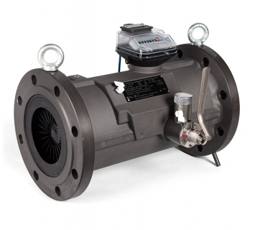
 |  |  | 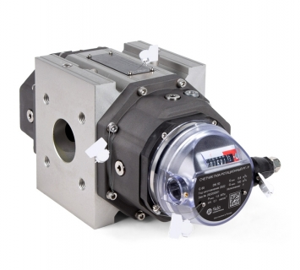
 | РГ-Т

 | Минимальный расход, м³/ч *

 | Максимальный расход, м³/ч *

 | Минимальное изб. давление, МПа *

 | Максимальное изб. давление, МПа *

 | Условный диаметр, мм

 | * обязательные для заполнения поля

 | Минимальный рабочий расход, м³/ч

 | Максимальный рабочий расход, м³/ч

[3] | О | – исполнение в зависимости от метрологических характеристик: «О» или «2У»

 | Примечания: 1. Заполните все обязательные поля

 |  |  |  | .

